상품제안서
코로나 생활안심세트-V401 | 상품코드: F19794

 |  |  |  |  |  |  | 02-412-0044 | www.easy1.co.kr
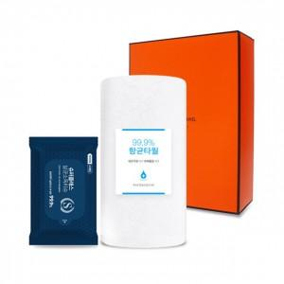

【상세/제작정보】

【인쇄/포장옵션】 | 실크, 스티커 / 별도문의

【공급단가】 | 수량 | 100~ | 300~ | 500~ | 1,000~ | 2,000~
*VAT별도 | 단가 | 4,410원 | 4,250원 | 4,080원 | 3,920원 | 3,820원

【상품 URL】 | https://dev.easy1.co.kr:443/src/goods_detail.php?gdno=19794

